List1
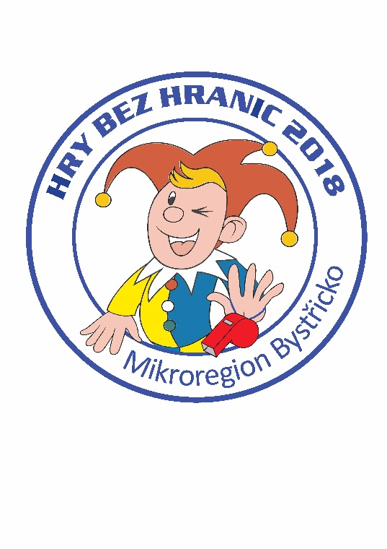
Hry bez hranic 2018
Jednotlivé položky | Cena
Placky | 1,124
Trička a dárkové předměty | 23,864
Medaile | 508
Štítek na pohár | 0
Dar od MB - občerstvení | 5,000
jmenovky pro rozhodčí | 63
hrníčky | 3,134
Dorty | 1,580
Náklady celkem | 35,273

